A_I_8_j_21_HH Stadtteile

Statistisches Amt
für Hamburg und Schleswig-Holstein

 |  | STATISTISCHE BERICHTE
 |  | Kennziffer: A I 8 - j 21 HH Stadtteile

Bevölkerungsentwicklung in den Stadtteilen
 |  |  | Hamburgs bis 2035

 | Herausgegeben am: 10. Februar 2022 (Korrektur)

Erläuterungen
Hinweise/Methodische Erläuterungen
Die vorliegende Bevölkerungsvorausberechnung für die Stadtteile Hamburgs orientiert sich an der Variante W3 (stufenweiser Rückgang des Wanderungssaldos über die Grenzen Deutschlands auf 300 000) der 14. koordinierten Bevölkerungsvorausberechnung (KBV) der Statistischen Ämter des Bundes und der Länder. Basis der KBV sind die Ergebnisse der Bevölkerungsfortschreibung. Annahmen der Bevölkerungsvorausberechnung
Basisbevölkerung/Basisjahr Basis der Vorausberechnung für die Hamburger Stadtteile ist die Bevölkerungszahl gemäß Melderegister am 31.12.2018. Die Angaben liegen differenziert nach Geschlecht und 100 Altersjahren vor.
Geburtenziffern Die Geburtenziffer gibt die durchschnittliche Kinderzahl pro Frau an. Für Hamburg liegt der Wert im Durchschnitt der Jahre 2015 bis 2018 bei rund 1,43. Je Stadtteil wurden entsprechende Geburtenziffern ermittelt und die Stadtteile in fünf Gruppen mit möglichst homogener Struktur (Geburtencluster) zusammengefasst. Die Spannweite der Cluster reicht von 1,17 bis 1,64 Kinder pro Frau. Die Werte steigen bis 2035 moderat an. Auch für das Durchschnittsalter der Mütter bei Geburt wurde ein moderater Anstieg angesetzt.
Sterbeziffern Altersspezifische Sterbeziffern geben die Anzahl der Gestorbenen einer Altersgruppe innerhalb der Bevölkerung der gleichen Altersgruppe an. Die Annahmen für Hamburg entsprechen denen der 14. KBV. Es wird angenommen, dass die Sterbeziffern bis zum Ende des Vorausberechnungszeitraumes 2035 kontinuierlich sinken. Konkret wird unterstellt, dass im Jahr 2035 die Lebenserwartung für Männer mit 81,3 Jahren und für Frauen mit 85,5 Jahren höher ist als heute (2018: männlich 78,7 Jahre; weiblich 83,3 Jahre).
Wanderungen Die prognostizierten Wanderungen (Zu- und Fortzüge) über die Landesgrenze orientieren sich an Annahmen der 14. KBV sowie an den Ergebnissen der Vergangenheit. Mithilfe sog. Allokationsquoten wurden die wandernden Personen auf die Stadtteile verteilt. Die Wanderungen über die Landesgrenze wurden nach den Herkunfts- und Zielgebieten differenziert. Für den Prognosezeitraum wird für Hamburg demnach ein konstanter Zuzugsüberschuss mit dem Ausland von rund 9 000 Personen p.a. angenommen. Gegenüber dem Bundesgebiet wird von einem moderat sinkenden Zuzugsüberschuss ausgegangen. Dabei hat Hamburg mit den sechs Hamburger Umlandkreisen einen konstanten Wanderungsverlust von 7 500 Personen p.a. Die Annahmen zur Struktur der Wanderungs-bewegungen zwischen den Stadtteilen wurden aufgrund empirischer Daten getroffen.
Neubau Die Annahmen zu den Neubauprojekten sind bedarfsorientiert und stammen aus den Wohnungsbauprogrammen und aus Angaben zu den noch nicht genutzten Wohnbauflächen (Quelle: Behörde für Stadtentwicklung und Wohnen). Die angenommenen Wohnungsfertigstellungen wurden nach Geschoss- und Einzelhausbebauung differenziert. Die durchschnittliche Belegungsdichte bei Erstbezug wird mit 1,4 Personen in Geschosswohnungen sowie 3,0 in Einzelhäusern angenommen. Bis zum Jahr 2035 wird mit rund 74 000 neu errichteten Wohneinheiten gerechnet. Hierunter fallen auch bauliche Nachverdichtungen. Zudem wurden auch die Wohnungsabgänge berücksichtigt: Je Prognosejahr wurde ein Gesamtabgang von ca. 0,08 Prozent unterstellt.
Hinweise zur Nutzung der Bevölkerungsvorausberechnung
Bevölkerungsvorausberechnungen sind keine Vorhersagen. Sie zeigen, wie sich die Bevölkerung unter den zum Berechnungszeitpunkt getroffenen Annahmen in Zukunft verändern sollte.
Weitere Erläuterungen finden sich auch auf den Seiten des Statistischen Bundesamtes (destatis.de)
https://www.destatis.de/DE/Themen/Gesellschaft-Umwelt/Bevoelkerung/Bevoelkerungsvorausberechnung/_inhalt.html

Karte
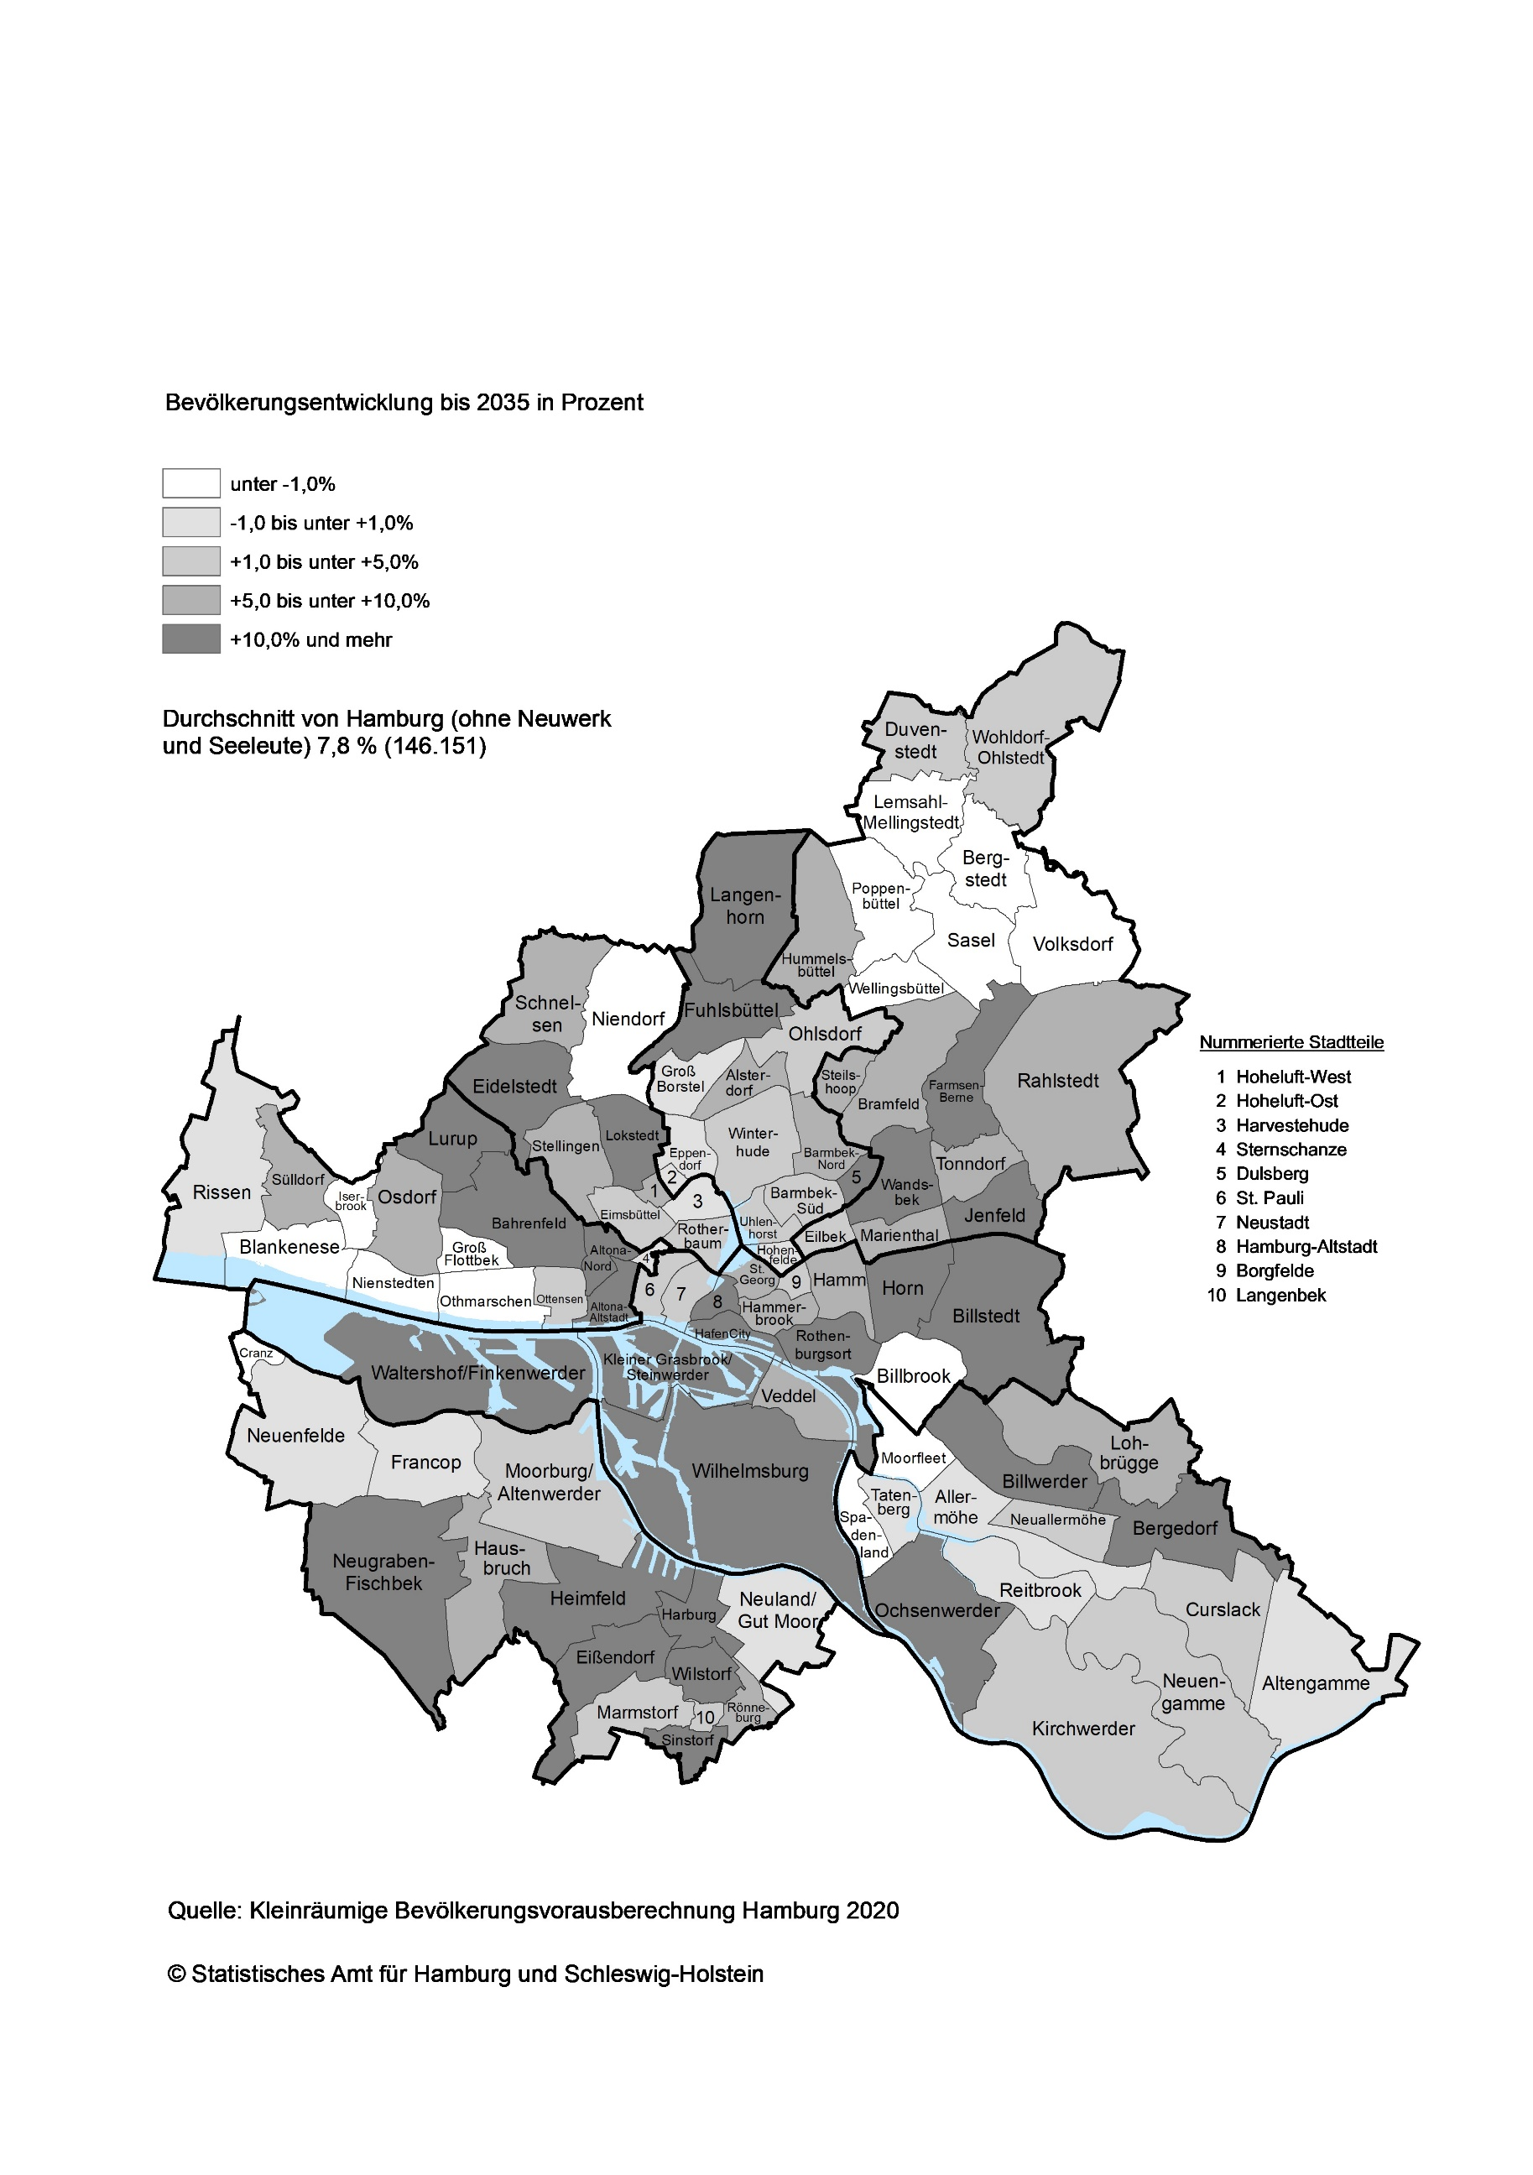
Bevölkerungsentwicklung in den Stadtteilen Hamburgs bis 2035

